PM REPORT (새양식)
 |  |  |  |  |  |  |  |  |  |  |  |  |  |  |  | 작성 |  | 검토 |  | 승인
 |  |  | M.A.T Co.,LTd
 |  |  | Micro Advanced Technology |  |  |  |  |  |  |  |  |  |  |  |  | 조재현

작업 보고서

 |  |  |  |  |  |  |  |  |  |  |  |  |  |  |  | 점검일 |  | 2023-01-26
 |  |  |  |  |  |  |  |  |  |  |  |  |  |  |  | 시간 |  | 15 시 00 분 ~ 17 시 00분 ( 2시간 00분 )

업 체 명 |  | 온세미컨덕터 |  |  |  |  |  |  | MODEL |  |  | 1701HW |  |  |  |  | SET-UP 일 |  | 2022-09-28
고객 담당자 |  | 김일남 부장님 |  |  |  |  |  |  |  |  |  | 6,866,686,768,286,820 |  |  |  |  | 이전 작업일 |  | 2023-01-16
MAT 작업자 |  | 조재현, 강석희, 오준해 |  |  |  |  |  |  | 공정명 |  |  | NF#03-1,2 NF#02-1,2 |  |  |  |  | 경과일 |  | 10

1. 작업명 (PM, TROUBLE, 점검, 기타) |  |  |  |  |  |  |  |  |  |  |  |  |  |  | 5. 사진
NF#03-1 ,NF#03-2 ,NF#02-1 ,NF#02-2 Air Flow Error 알람발생

2. 증상,원인
NF#03-1 ,NF#03-2 ,NF#02-1 ,NF#02-2 Air Flow Error 알람발생

M.A.T Co., Ltd.
3. 조치내용
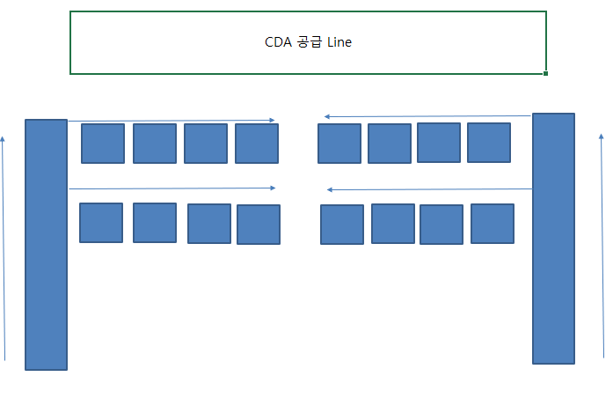 * NF#03-1 , 03-2 ,NF#02-1 , 02-2 호기 Air Flow Error - 1/25일 작업 시 Burnnig Air Flow Meter를 400,400 총 800SLM 으 로 설정 하였으나, 26일 13:30경 Air Flow Error 발생. - 400SLM 기준 압력은 38~40Kpa 나왔으며, 26일 알람 발생 당시 4대의 스크러버가 12~17Kpa , 200~250SLM으로 줄어 들어 알람 발생 - 알람대응 방문 당시 Flow Meter는 김일남 부장님이 800SLM으로 다시 올려 놓은 상태(200SLM으로 내려갔다 원복되지않음) - Flow Meter 노브를 조절하여 Air가 잘 들어가는지 확인 - Regulator 를 조절하여 FLow Meter가 변하는지 확인 - Air Line 체결 부 밑 배관Line Leak 점검 → Leak 없음 - Main 유틸리티 확인 요청 하였으며, Main CDA 압력 Trend 확인시 변화치 없음 - Flow Meter 200SLM 기준 7Kpa 220SLM 기준 10Kpa 400SLM 기준 38~40Kpa - 임시조치로 기존에 15Kpa 로 알람값을 10Kpa 로 변경 및 Flow Meter를 500SLM으로 변경 |  |  |  |  |  |  |  |  |  |  |  | POWDER / 부식 COATING CHECK
 |  |  |  |  |  |  |  |  |  |  |  | Plasma 설비 |  |  | 그 외 설비
 |  |  |  |  |  |  |  |  |  |  |  | Inner : % 부식 : |  |  | Heat Chamber : % 부식: Power 색/경도 :

 |  |  |  |  |  |  |  |  |  |  |  | Reactor : % 부식 : Coating : |  |  | Middle Flange : % 부식: Coating :

 |  |  |  |  |  |  |  |  |  |  |  | Wet Tank : % 부식 : Coating : |  |  | Wet Chamber : % 부식: Coating :

 |  |  |  |  |  |  |  |  |  |  |  | Exhaust : % 부식 : Coating : |  |  | Exhaust : % 부식: Coating :

Flow Meter 압력 저하 스크러버 빨간색 표시(알람발생 2대)
4. CHECK VALUE |  |  |  |  |  |  |  |  |  |  |  |  |  |  |  |  | 6. 비고 (특이점, 위험요소, 개선사항)
Pressure | Inlet#1 mmH2O |  | Inlet#2 mmH2O |  | Inlet#3 mmH2O |  | Inlet#4 mmH2O |  | Exh. P mmH2O |  | Cab. P mmH2O |  | Cir. P Kpa |  | B/A. P Kpa
 | 전 | 후 | 전 | 후 | 전 | 후 | 전 | 후 | 전 | 후 | 전 | 후 | 전 | 후 | 전 | 후

Temp | Temp #1 |  | Temp #2 |  | Temp #3 |  | Temp #4 |  | Reactor. T |  | Wet. T |  | Cab. T |  | Exh. T
 | 전 | 후 | 전 | 후 | 전 | 후 | 전 | 후 | 전 | 후 | 전 | 후 | 전 | 후 | 전 | 후

Utility | Burning SLM |  | S/A SLM |  | Inlet N2 SLM |  | C/W SLM |  | Torch 전압 v |  | Torch 전압 A |  | Torch N2 SLM
 | 전 | 후 | 전 | 후 | 전 | 후 | 전 | 후 | 전 | 후 | 전 | 후 | 전 | 후

* Part 사용 이력
Part 명 |  |  | 규격 |  |  | Code |  |  | 수 량 | 유/무 | 업체 재고 | Part 명 |  |  |  | 규격 |  | Code |  | 수량 | 유/무 | 업체 재고

 |  |  |  |  |  |  |  |  |  |  |  | 출장비 |  |  |  |  |  |  | 인원수 |  | 유/무상
 |  |  |  |  |  |  |  |  |  |  |  |  |  |  |  |  |  |  | 3 |  | 무상
* 기 타 :

